Sheet1
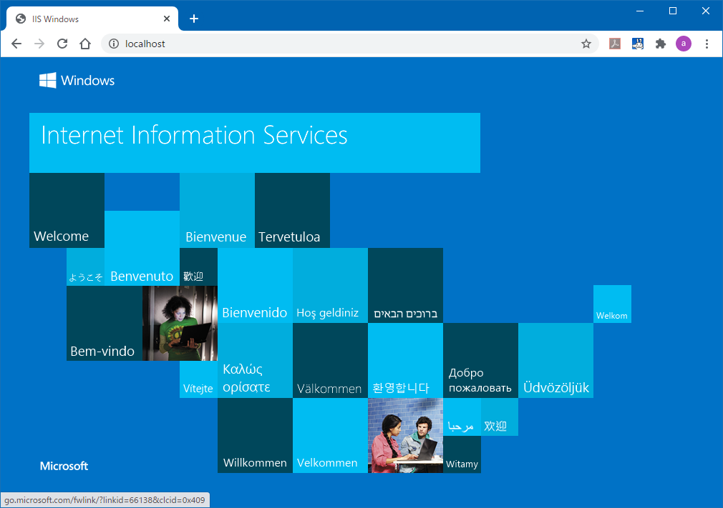
コントロールパネル→プログラムと機能→左側の「Windowsの機能の有効化または無効化」

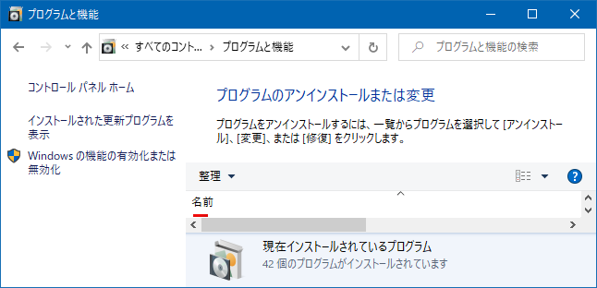

「インターネットインフォメーションサービス」にチェック、
「ASP.NET」にもチェック
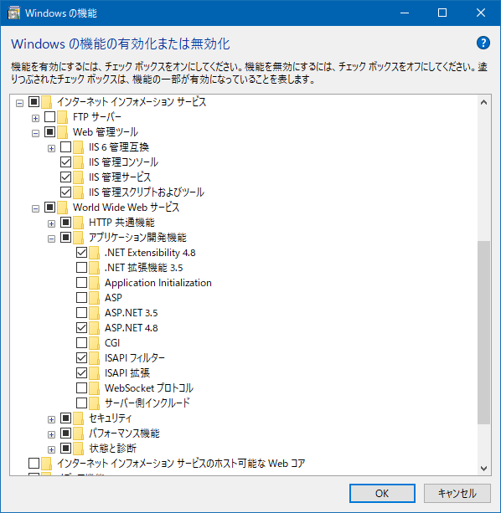

スタート→Windows管理ツール→インターネットインフォメーションサービス

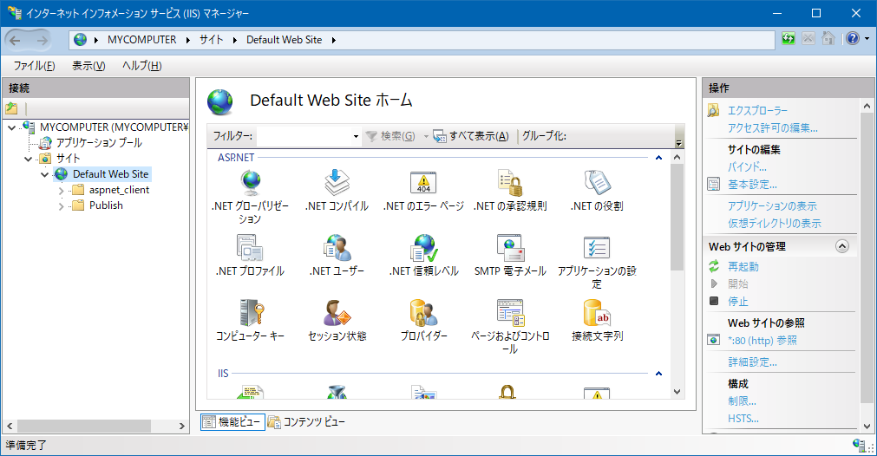

「localhost」で画面が出ればOK

